Main
INTERNATIONAL VIRTUAL AVIATION ORGANIZATION
DIVISIÓN ECUADOR
Departamento de Operaciones ATC
Guayaquil ACC
Quickview for ATC


 | Fecha | Versión | Cambios | Autor
 | 2020-05-28 | v1.0 | Initial Release | Eddy Gamboa (257054)
 | 2020-06-20 | v 1.1 | AIRAC 2007 update | Eddy Gamboa (257054)
 | 2021-12-12 | v 1.2 | AIRAC 2112 update | Santiago Idárraga (598172)
 | 2021-12-20 | v2.0 | IVAO Brand, estructura, organización, se añade ubicación en mapa, add SECA | Alexander Duque (531672)
 | 2021-12-23 | v2.1 | Fix mistake at SECA, adding SEST map and fix SEST IATA CODE | Alexander Duque (531672)

SEGU
GYE - SEGU | Guayaquil - José Joaquín de Olmedo Intl.
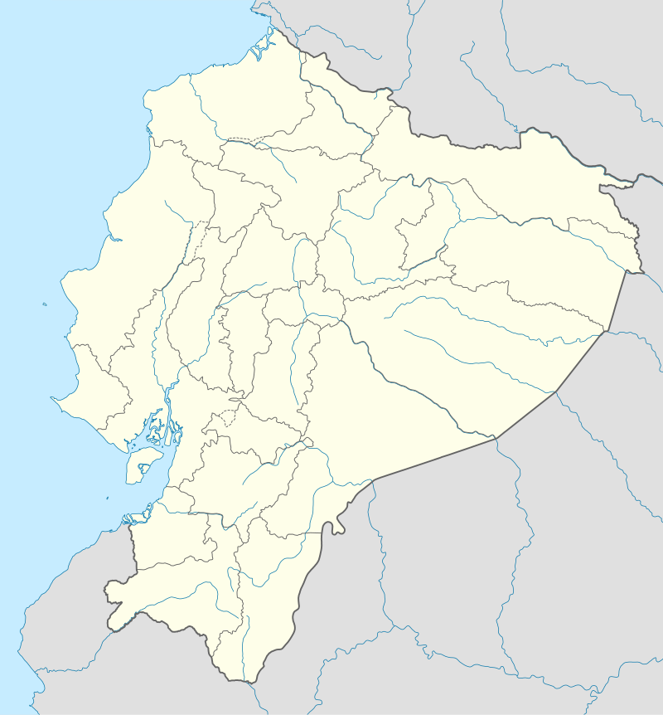
SID |  |  | COMUNICACIONES |  |  | INFO | STAR
 |  |  | SEGU_GND |  | 121.900 | Elevación
RWY 21 | RNAV | Observaciones | Guayaquil Terrestre |  |  | 18 Ft | RWY 21 | RNAV | IAF | Alt Ini/IAF (ft) | Observaciones
BIVAN 2 |  |  | SEGU_TWR |  | 118.300 | Latitud | STAR 1 (VULKY) |  | PAL | 3000/2000
CHONGON (SOL) 3 |  |  | Guayaquil Torre |  |  | S02° 09'30" | STAR 2 (DAKAB) |  |  | 3000/2000
DAKAB 2 |  |  | SEGU_APP |  | 120.700 | Longitud | STAR 3 (IROMO) |  |  | FL050/2000
DIRECT 2 (DCT 2) |  | Solo con servicio radar disponible. Vectores radar REQUERIDOS | Guayaquil Aproximación |  |  | W079° 53'0" | STAR 4 (RENAR) |  |  | FL040/2000
EVRED 4 |  |  | SEFG_CTR |  | 128.300 | TA: 3000 ft | STAR 5 (DALUD) |  |  | FL50/2000
GUAYAQUIL (GYV) 3 |  |  | Guayaquil Control |  |  | TL: FL040 | ASDEL 2 |  | SIDEV | FL110/4000
PUNAS 4 |  |  | PISTA PREFERENCIAL |  |  |  | EVRED 2 |  | REGAP | FL140/3500
URAGA 2 |  |  | Pista 21 |  |  |  | IROMO 2 |  | SIDEV | FL120/4000
SEGU
ASOSI 3A |  |  | RADIOAYUDAS |  |  |  | TEMOX 2 |  | MUBAS | FL100/3500
EVRED 2A |  |  | GYV VOR/DME | 115.9 MHz | ILG | 110.3 (CRS: 213º) | UGUPI 2 |  | MUBAS | FL100/3500
PUNAS 2A |  |  | Guayaquil VOR |  | ILS Rwy 21 |  | RWY 03 | RNAV | IAF | Alt Ini/IAF (ft) | Observaciones
TOLAV 2 |  |  | PAL - NDB | 365 KHz | SOL NDB | 280 KHz | ASDEL 2A |  | UMDER | FL140/4000
REGAP 2 |  |  | Palma NDB |  | Chongón NDB |  | DAKAB 1 |  |  | FL160/4000
RENAR 2A |  |  | Procedimiento VFR |  |  |  | DALUD 1 |  |  | FL160/4000
RWY 03 | RNAV | Observaciones |  |  |  |  | IROMO 2A |  |  | FL120/4000
ASOSI 2 |  |  | Corredor Salida | Fix VFR | Altitud (ft) | Observaciones | PUNAS 1 |  | ARSOR | FL110/4000
BIVAN 2A |  |  | Corredor Alpha | RECRE - SAMBO | 1 000 max | To North East | Procedimientos de llegadas
CHONGON (SOL) 2A |  |  | Corredor Bravo | FORTI - CHORI |  | To North West | RWY | Type | IAF | Alt IAF/IF (ft) | Observaciones
DAKAB 2A |  |  | Corredor Charlie | ESTAD - EMBAL |  | To South West | 21 | ILS Z | PAL | 3000/2000 | Holding Required
DALUD 2 |  |  | Corredor Delta | EXCLU - NATUR |  | To South | 21 | ILS Y | GYV | 3000/2000
RENAR 2 |  |  | Corredor Llegada | Fix VFR | Min Altitud (ft) | Observaciones | 21 | ILS X | PAL | 2000
VULKY 2 |  |  | Corredor Whiskey | NOBOL - SAMAN | 1 500 | From North West | 21 | ILS W | SIDEV/REGAP/MUBAS | 4000(SIDEV),3500/2500
ASOSI 3B |  |  | Corredor Yankee | REPRE - ESPOL | 2 000 | From South West | 3 | RNP | ARSOR/UMDER | 4000/2500
BIVAN 2B |  |  | Corredor Zulu | MATOR - SANTA | 1 500 | From South | 21 | RNP | SIDEV/REGAP/MUBAS | 4000(SIDEV),3500/2500
DALUD 2A |  |  | MRVA |  |  |  | 21 | VOR Z | GYV | 3000/2000
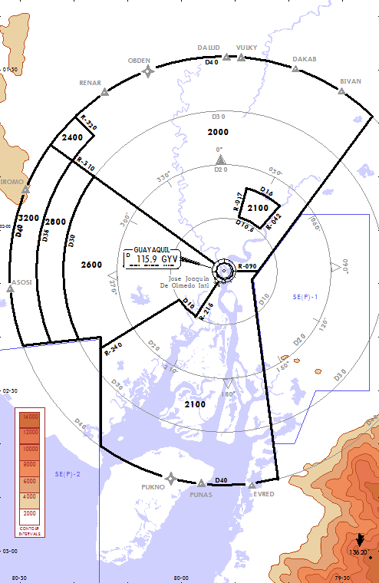
MIMIT 2 |  | Trans: EVRED, PUNAS
RENAR 2B |  |  |  |  |  |  | Eddy Gamboa, Santiago Idárraga Ceballos, Alexander Duque Páramo
 |  |  |  |  |  |  | v2.0
SALIDA DE INTERSECCIÓN |  |  |  |  |  |  | Diciembre 2021
RWY 21 | Observaciones
C

R-NAV NO Requerrido
R-NAV Requerido

SEMT
MEC - SEMT | Manta - Eloy Alfaro Intl.

SID |  |  | Communications |  |  | Airfield Informations | STAR
 |  |  | SEMT_GND |  | 121.900 | Elevation
RWY 24 | RNAV | Remarks | Manta Terrestre |  |  | 48 Ft | RWY 24 | RNAV | IAF | Alt Ini / IAF (ft) | Remarks
ANLIR 3A |  |  | SEMT_TWR |  | 118.700 | Latitude | ASBEX 1 |  | MT003 | FL050 / 3 500
ANSEX 3A |  |  | Manta Torre |  |  | S00° 56'48" | RENAR 1
ASDEL 3A |  |  | SEMT_APP |  | 122.700 | Longitude | MUMIL 1 |  |  | FL040 / 3 500
BIXUT 3A |  |  | Manta Aproximación |  |  | W080° 40'42" | ORETA 1 |  | MT002 | FL050 / 3 500
MANTA (MNV) 2 |  |  | SEFG_CTR |  | 128.300 | TA : 4000 ft | MIBAR 1 |  | MT001 | FL050 / 3 500
MANTA (MNV) 3A |  |  | Guayaquil Control |  |  | TL: FL050 | SIDIK 1
ATOVI 3A |  |  | PREFERED RUNWAY CONFIGURATION: |  |  |  | Approach procedures
SEMT
KIKIS 3A |  |  | RWY24
ANSEX 1C |  |  | Navaids |  |  |  | RWY | Type | IAF | Alt IAF/IF (ft) | Remarks
ANLIR 1C |  |  | MNV VOR/DME | 113.900 MHz | ILM | 110.1 (CRS: 238º) | 24 | ILS Z | MNT (NDB) | 4000/1950
ATOVI 1C |  |  | Manta VOR |  | ILS Rwy24 |  | 24 | ILS Y | MNV | 4000/1950
KIKIS 1C |  |  | MNT - NDB | 205 KHz | MRVA |  | 24 | ILS X | ATOVI/ANLIR | FL050/1900
EGBON 1C |  |  | Manta NDB |  |  |  | 24 | ILS W | KIKIS/ATOVI/ANLIR/ANSEX | FL50/1950 | 18 DME Arc MNV
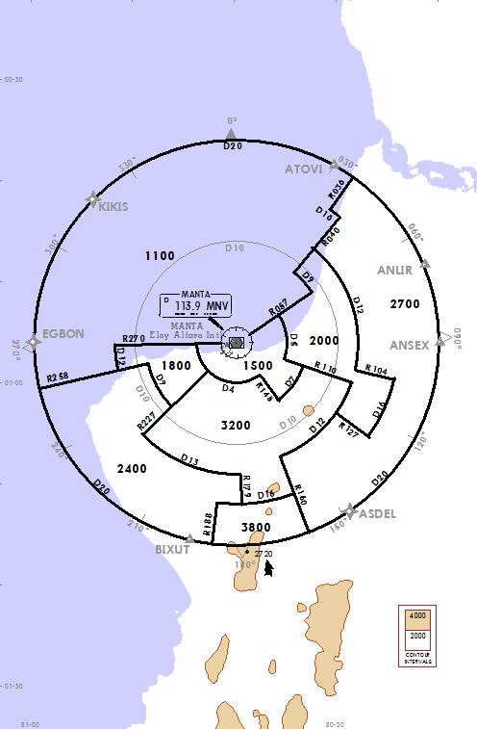
ASDEL 1C |  |  |  |  |  |  | 24 | ILS U | MT001/MT002/MT003 | 3500/2500
BIXUT 1C |  |  |  |  |  |  | 24 | ILS T | ATOVI/MT001 | FL050(ATOVI), 3500(MT001)/2500
RWY 06 | RNAV | Remarks |  |  |  |  | 24 | RNP | MT001/MT002/MT003 | 3500/2500
ANLIR 3 |  |  |  |  |  |  | 24 | VOR Z | MNV | 4000/2200
ATOVI 3 |  |  |  |  |  |  | 24 | VOR Y | ATOVI/ANLIR | FL50/1900
KIKIS 3 |  |  |  |  |  |  | 24 | VOR X | MNV | 4000/2200
ANSEX 3 |  |  |  |  |  |  | 24 | VOR W | KIKIS/ATOVI/ANLIR/ ANSEX | FL050/1900 | 18 DME Arc MNV
ASDEL 3 |  |  |  |  |  |  | 24 | NDB | MNT (NDB) | 4000/2200
BIXUT 3
ANLIR 1B |  |  |  |  |  |  | Eddy Gamboa, Santiago Idárraga Ceballos, Alexander Duque Páramo
ANSEX 1B |  |  |  |  |  |  | v2.0
ASDEL 1B |  |  |  |  |  |  | Diciembre 2021
BIXUT 1B
ATOVI 1B
KIKIS 1B
EGBON 1B

R-NAV NO Requerrido
R-NAV Requerido

SECU
CUE - SECU | Cuenca- Mariscal Lamar

SID |  |  | Communications |  |  | Airfield Informations | Approach procedures
 |  |  | SECU_TWR |  | 118.400 | Elevation
RWY 24 | RNAV | Remarks | Cuenca Torre |  |  | 8 306 Ft | RWY | Type | IAF | Alt IAF/IF (ft) | Remarks
CUENCA 2B (CUV2B) |  |  | SECU_APP |  | 122.300 | Latitude | 24 | ILS Z | D22.0 CUV | 18000/11700 | CAT B and C ONLY
LOGUS 2 |  |  | Cuenca Aproximación |  |  | S02° 53'24" | 24 | ILS Y | CUV | 15000/11700 | CAT B and C
RWY 06 | RNAV | Remarks | SEFG_CTR |  | 128.300 | Longitude | 6 | RNP | VUTNI | 16600/11100 | FEEDER ROUTE: KOPDI CU428 VUTNI
CUENCA2 (CUV2) |  |  | Guayaquil Control |  |  | W078° 59'06" | 24 | RNP | VUTNI | 16600/13900 | FEEDER ROUTE: KOPDI CU428 VUTNI
CUENCA 2A (CUV2A) |  |  |  |  |  | TA: 18000 ft | 24 | VOR Z | D22.0 CUV | 18000/- | CAT B and C ONLY
PIRCA 2 |  |  |  |  |  | TL: FL190 | 24 | VOR Y | CUV | 15000/- | CAT B and C ONLY
VUTNI 2 |  |  | PREFERED RUNWAY CONFIGURATION
 |  |  | RWY24 ARRIVAL RWY06 DEPARTURES |  |  |  |  | Eddy Gamboa, Santiago Idárraga Ceballos, Alexander Duque Páramo
 |  |  | NON RADAR SERVICE TMA. PROCEDURAL CONTROL MANDATORY |  |  |  |  | v2.0
 |  |  | Navaids |  |  |  |  | Diciembre 2021
 |  |  | CUV VOR/DME | 114.500 MHz | ILC | 110.9 (CRS: 235º)
 |  |  | Cuenca VOR |  | ILS-Rwy24
SECU
R-NAV NO Requerrido
R-NAV Requerido

SELT
LTX - SELT | Latacunga - Cotopaxi Alternativo Intl.

SID |  |  | Communications |  |  | Airfield Informations | Approach procedures
 |  |  | SELT_GND |  | 121.900 | Elevation
RWY 19 | RNAV | Remarks | Latacunga Terrestre |  |  | 9 207 Ft | RWY | Type | IAF | Alt IAF/IF (ft) | Remarks
QIT 2B |  |  | SELT_TWR |  | 118.500 | Latitude | 19 | ILS Z | LTV | 15000/11000
LTV 2 |  |  | Latacunga Torre |  |  | S00° 54'24" | 19 | ILS Y | D24 LTV | 15700/11000 | FEEDER ROUTE: R193 QIT
 |  |  | SEQM_APP |  | 119.700 | Longitude
 |  |  | Quito Aproximación |  |  | W078° 37'00" |  | Eddy Gamboa, Santiago Idárraga Ceballos, Alexander Duque Páramo
 |  |  | SEFG_CTR |  | 128.300 | TA : 15000 ft |  | v2.0
 |  |  | Guayaquil Control |  |  | TL: FL160 |  | Diciembre 2021
 |  |  | PREFERED RUNWAY CONFIGURATION
SELT
R-NAV NO Requerrido |  |  | Pista 19
R-NAV Requerido |  |  | Navaids
 |  |  | LTV | 117.100 MHz | ILA | 108.7 (CRS: 188º)
 |  |  | Latacunga VOR |  | ILS - Rwy19
 |  |  | QIT VOR/DME | 115.300 MHz
 |  |  | Condorcocha VOR

SECA
LOH - SECA | Ciudad de Catamayo (Loja)

Communications |  |  | Airfield Informations | Approach procedures
SECA_TWR |  | 122.2 | Elevation
Catamayo Torre |  |  | 4 058 ft | RWY | Type | IAF | Alt IAF/IF (ft) | Remarks
SEFG_CTR |  | 128.300 | Latitude | 7 | NDB | LOJ | 15 000 | Visual and dangerus
Guayaquil Control |  |  | S03° 59' 45''
 |  |  | Longitud |  | Eddy Gamboa, Santiago Idárraga Ceballos, Alexander Duque Páramo
 |  |  | W079° 22' 19'' |  | v2.0
 |  |  | TA : 18 000 ft |  | Diciembre 2021
 |  |  | TL : FL190
PREFERED RUNWAY CONFIGURATION
Llegadas Pista 07 - Salidas Pista 25

Navaids
LOJ NDB | 414 KHz
Loja NDB

R-NAV NO Requerrido
R-NAV Requerido

SECA

SESA
SNC - SESA | Salinas - Gen. Ulpiano Paez

SID |  |  | Communications |  |  | Airfield Informations | Approach procedures
 |  |  | SESA_GND |  | 121.900 | Elevation
RWY 13 | RNAV | Remarks | Salinas Terrerstre |  |  | 18 Ft | RWY | Type | IAF | Alt IAF/IF (ft) | Remarks
ASBEX 2 |  |  | SESA_TWR |  | 118.850 | Latitude | 31 | ILS Z | SAV | 3000/1600
ASOSI 2 |  |  | Salinas Torre |  |  | S02° 12'24" | 31 | ILS Y | SLS
IVSOV 2 |  |  | SESA_APP |  | 119.950 | Longitude | 31 | ILS X | SAV
SALINAS NDB 2 (SLS 2) |  |  | Salinas Aproximación |  |  | W080 59'06" | 31 | ILS W | SAV
SALINAS VOR 2 (SAV 2) |  |  | SEFG_CTR |  | 128.300 | TA : 3000 ft | 31 | ILS V | D15 SAV 100° | FL040/1600 | 10 DME Arc SAV
RWY 26 | RNAV | Remarks | Guayaquil Control |  |  | TL: F L040 | 31 | ILS U | D13 SAV 310° | 3000/1600
SALINAS NDB 2A (SLS 2A) |  | CAT A, B only | PREFERED RUNWAY CONFIGURATION |  |  |  | 31 | ILS T | ASOSI | FL040/1600 | HDG 242 then LOC
SALINAS VOR 2A (SAV 2A) |  |  | RWY 31 |  |  |  | 31 | ILS S | D12 SAV 050° | FL050/1600 | FEEDER ROUTE FROM IVSOV
RWY 31 | RNAV | Remarks | NON RADAR SERVICE TMA. PROCEDURAL CONTROL MANDATORY |  |  |  | 31 | RNP Z | ASOSI / SA930 | FL040-3000/1800
ASBEX 2A |  |  | Navaids |  |  |  | 31 | VOR Z | SAV | 3000/2000
ASOSI 2A |  |  | SAV VOR/DME | 114.100 MHz | ISA | 108.7 (CRS: 311º) | 31 | VOR Y | D15 SAV 100° | FL040/2000
IVSOV 2A |  |  | Salinas VOR |  | ILS RWY31 |  | 31 | VOR X | D13 SAV 310° | 3000/200
SALINAS VOR 2B (SAV 2B) |  |  | SLS NDB | 415 KHz |  |  | 31 | NDB | SLS | 3000/2000
SESA
ASBEX 2B |  |  | Salinas NDB
ASOSI 2B |  |  |  |  |  |  |  | Eddy Gamboa, Santiago Idárraga Ceballos, Alexander Duque Páramo
ATENO 1A |  |  |  |  |  |  |  | v2.0
IVSOV 2B |  |  |  |  |  |  |  | Diciembre 2021

R-NAV NO Requerrido
R-NAV Requerido

SETN
ESM - SETN | Esmeraldas - Tachina
SETN
SID |  |  | Communications |  |  | Airfield Informations | Approach procedures
 |  |  | SESM_TWR : Tachina Tower |  | 119.400 | Elevation
RWY 01 | RNAV | Remarks | Tachina Torre |  |  | 32 Ft | RWY | Type | IAF | Alt IAF/IF (ft) | Remarks
ANGEL 2 |  |  | SESM_APP |  | 119.800 | Latitude | 19 | ILS Z | ESV | 4000/1900
BOKUD 2A |  |  | Esmeraldas Aproximación |  |  | N00° 58'42" | 19 | ILS Y | D12 ESV | FL060/1900 | 10 DME Arc ESV
ESMERALDAS VOR 2 (ESV2) |  |  | SEFG_CTR |  | 128.300 | Longitude | 19 | ILS W | D12 ESV/ANGEL | FL050/1900
RWY 19 | RNAV | Remarks | Guayaquil Control |  |  | W079 37'36" | 1 | VOR Z | D12 ESV | FL060/2600 | 10 DME Arc ESV
BOKUD 2 |  |  |  |  |  | TA : 4000 ft | 1 | VOR Y | D12 ESV | FL050/2600
BUTEG 2 |  |  |  |  |  | TL: FL050 | 1 | VOR X | D12 ESV | FL050/2600
ESMERALDAS VOR 2A (ESV2A) |  |  | PREFERED RUNWAY CONFIGURATION |  |  |  | 19 | VOR Z | ESV | 4000/1900
 |  |  | RWY 19 |  |  |  | 19 | VOR Y | D12 ESV | FL060/1900
 |  |  | NON RADAR SERVICE TMA. PROCEDURAL CONTROL MANDATORY
 |  |  | Navaids |  |  |  |  | Eddy Gamboa, Santiago Idárraga Ceballos, Alexander Duque Páramo
 |  |  | ESV VOR/DME | 115.700 MHz | IES | 110.700 MHz |  | v2.0
 |  |  | Esmeraldas VOR |  | ILS RWY19 |  |  | Diciembre 2021
 |  |  | ESM NDB | 215 KHz
R-NAV NO Requerrido |  |  | Esmeraldas NDB
R-NAV Requerido

SERO
ETR - SERO | Santa Rosa Regional

SID |  |  | Communications |  |  | Airfield Informations | Approach procedures
 |  |  | SERO_TWR |  | 122.900 | Elevation
RWY 07 | RNAV | Remarks | Santa Rosa Torre |  |  | 23 Ft | RWY | Type | IAF | Alt IAF/IF (ft) | Remarks
ANDEL 2 |  |  | SERO_APP |  | 119.100 | Latitude | 7 | ILS Y | SRV | 3000/1900
RWY 25 |  |  | Santa Rosa Aproximación |  |  | S03° 26' 12" | 7 | VOR Z | SRV | 3000/1900 | CAT A, B, C
ANDEL 2A |  |  | SEFG_CTR |  | 128.300 | Longitude : | 25 | VOR Z | SRV | 3000/2130 | CAT A, B, C
SANTA ROSA 2 VOR (SRV 2) |  |  | Guayaquil Control |  |  | W079° 59' 00" | 25 | VOR Y | D12 SRV 008° | 3000/2131 | 10 DME Arc coming from ANDEL
 |  |  |  |  |  | TA : 3000 ft
 |  |  |  |  |  | TL: FL040 |  | Eddy Gamboa, Santiago Idárraga Ceballos, Alexander Duque Páramo
 |  |  | PREFERED RUNWAY CONFIGURATION |  |  |  |  | v2.0
 |  |  | Pista 27 |  |  |  |  | Diciembre 2021
 |  |  | NON RADAR SERVICE TMA. PROCEDURAL CONTROL MANDATORY
 |  |  | Navaids
R-NAV NO Requerrido |  |  | SRV VOR/DME | 116.600 MHz | ISR | 111.1(CRS: 069º)
R-NAV Requerido |  |  | Santa Rosa VOR |  | ILS RWY27
SERO
 |  |  | STR NDB | 250 KHz
 |  |  | Santa Rosa NDB

SENL
LOJ - SENL | Nueva Loja (Lago Agrio)

SID |  |  | Communications |  |  | Airfield Informations | Approach procedures
 |  |  | SENL_TWR |  | 118.800 | Elevation
RWY 06 | RNAV | Remarks | Nueva Loja Torre |  |  | 983 Ft | RWY | Type | IAF | Alt IAF/IF (ft) | Remarks
SENL
LAGO AGRIO VOR 3 (LAV3) |  |  | SENL_APP |  | 120.400 | Latitude | 6 | ILS Z | D15 LAV | FL060/2900 | Feeder route from BAQUI/NEVDO
RWY 24 | RNAV | Remarks | Nueva Loja Aproximación |  |  | N00° 05' 30" | 6 | ILS Y | LAV | 3000/2900
LAGO AGRIO VOR 2A (LAV 2A) |  |  | SEFG_CTR |  | 128.300 | Longitude | 6 | VOR Z | D15 LAV/D15 LAV | FL060 | Coming from BAQUI/NEVDO
 |  |  | Guayaquil Control |  |  | W076° 52' 12" | 6 | VOR Y | LAV | 3000
 |  |  |  |  |  | TA : 3000 ft | 24 | VOR Z | LAV | 3000
 |  |  |  |  |  | TL : FL040 | 24 | VOR Y | LAV | 3000
 |  |  | PREFERED RUNWAY CONFIGURATION
 |  |  | Pista 06 |  |  |  |  | Eddy Gamboa, Santiago Idárraga Ceballos, Alexander Duque Páramo
 |  |  | NON RADAR SERVICE TMA. PROCEDURAL CONTROL MANDATORY |  |  |  |  | v2.0
 |  |  | Navaids |  |  |  |  | Diciembre 2021
R-NAV NO Requerrido |  |  | LAV VOR/DME | 112.300 MHz | INL | 110.3 (CRS: 058)
R-NAV Requerido |  |  | Nueva Loja - Lago Agrio |  | ILS RWY06
 |  |  | LAG NDB | 353 KHz
 |  |  | Lago Agrio

SECO
OCC - SECO | El Coca - Francisco de Orellana

SID |  |  | Communications |  |  | Airfield Informations | Approach procedures
 |  |  | SECO_TWR |  | 122.500 | Elevation
RWY 34 | RNAV | Remarks | El Coca Torre |  |  | 834 Ft | RWY | Type | IAF | Alt IAF/IF (ft) | Remarks
COCA NDB 1 (COC1) |  |  | SENL_APP |  | 120.400 | Latitude | 16 | ILS Z | D16 COV | 5000/3000 | CAT A, B & C
COCA VOR 1 (COV1) |  | Transition LAV VOR | Lago Agrio Aproximación |  |  | S00° 27'30" | 16 | ILS Y | COV | 3000
REDAB 1A |  |  | SEQM_APP |  | 119.700 | Longitude | 16 | ILS X | COC NDB | 3000
REDAB 1B |  |  | Quito Aproximación |  |  | W076° 59'24" | 16 | ILS W | OGRIB / ALDED / ENPOV | FL040 (FL050 ALDED) / 3200
VUPEK 1C |  |  | SEFG_CTR |  | 128.300 | TA: 3000 ft | 16 | RNP Z | ALDED | FL040 / 3000
SECO
STAR |  |  | Guayaquil Control |  |  | TL: FL040 | 16 | RNP Y | OGRIB / ALDED / ENPOV | FL040 (FL050 ALDED)/ 3200
 |  |  | PREFERED RUNWAY CONFIGURATION |  |  |  | 16 | VOR Z | D16 COV | FL050/3000
RWY 16 | RNAV | Remarks | RWY 16 ARRIVAL - RWY 34 DEPARTURE |  |  |  | 16 | VOR Y | D16 COV | FL060/3000
LAGOS 1E |  |  | NON RADAR SERVICE TMA. PROCEDURAL CONTROL MANDATORY |  |  |  | 16 | VOR X | COV | 3000/2500
NEVDO 1E |  |  | Navaids |  |  |  | 16 | VOR W | COV | 3000/2500
VUPEK 1E |  |  | COV VOR/DME | 115.000 MHz | ICC | 108.5 (CRS: 158º) | 16 | NDB | COC NDB | 3000/2500
SINEK 1E |  |  | Coca VOR |  | ILS RWY16
SIMOG 1E |  |  | COC NDB | 322 KHz |  |  |  | Eddy Gamboa, Santiago Idárraga Ceballos, Alexander Duque Páramo
 |  |  | Coca NDB |  |  |  |  | v2.0
 |  |  |  |  |  |  |  | Diciembre 2021

R-NAV NO Requerrido
R-NAV Requerido

SEJD
TNW - SEJD | Jumandy Ahuano

SID |  |  | Communications |  |  | Airfield Informations | Approach procedures
 |  |  | SEJD_GND |  | 121.900 | Elevation : 1235 ft
RWY 27 | RNAV | Remarks | Jumandy Terrestre |  |  |  | RWY | Type | IAF | Alt IAF/IF (ft) | Remarks
JUMANDY 1 (JUV 1) |  |  | SEJD_TWR |  | 123.100 | Latitude : S01° 03'36" | 27 | ILS Z | JUV | 5000/3000
RWY 09 | RNAV | Remarks | Jumandy Torre |  |  |  | 27 | VOR Z | JUV | 5000/3600
JUMANDY 1A (JUV 1A) |  |  | SESM_APP |  | 119.500 | Longitude : W077 34'48" | 27 | VOR Y | JUV | 5000/3600
 |  |  | Shell Aproximación
 |  |  | SEFG_CTR |  | 128.300 | TA : 5000 ft |  | Eddy Gamboa, Santiago Idárraga Ceballos, Alexander Duque Páramo
 |  |  | Guayaquil Control |  |  | TRL : FL060 |  | v2.0
SEJD
 |  |  | PREFERED RUNWAY CONFIGURATION |  |  |  |  | Diciembre 2021
 |  |  | Pista 27
 |  |  | Navaids
R-NAV NO Requerrido |  |  | JUV VOR/DME | 114.300 Mhz | ILJ | 109.7 (CRS: 274º)
R-NAV Requerido |  |  | Jumandy VOR |  | ILS RWY27
 |  |  | JUV NDB | 440 KHz | TNB NDB | 440 KHz
 |  |  | Jumandy NDB |  | Jumandy NDB

SEMC
XMS - SEMC | Macas - Coronel E.Carvajal

SID |  |  | Communications |  |  | Airfield Informations | Approach procedures
 |  |  | SEMC_TWR |  | 123.000 | Elevation
RWY 02 | RNAV | Remarks | Macas Torre |  |  | 3 451 ft | RWY | Type | IAF | Alt IAF/IF (ft) | Remarks
MACAS NDB 1 (MAS1) |  |  | SESM_APP : Shell Approach |  | 119.500 | Latitude | 20 | VOR Z | MSV | 7000/6600 | Holding Pattern 2min
MACAS VOR 1 (MSV1) |  |  | Shell Aproximación |  |  | S02° 18' 00" | 20 | VOR Y | D26 MSV 008° | FL100/6950
MACAS VOR 1A (MSV1A) |  |  | SEFG_CTR : Guayaquil Control |  | 128.300 | Longitude | 20 | VOR X | D26 MSV 008° | FL100/6951
 |  |  | Guayaquil Control |  |  | W078° 07' 18" | 20 | VOR W | D12 MSV 105° | FL100/6600
 |  |  |  |  |  | TA : 7000 ft | 20 | VOR V | MSV | 7000/6600
 |  |  |  |  |  | TL: FL080 | 20 | NDB | MAS | 7000/6400
 |  |  | PREFERED RUNWAY CONFIGURATION
 |  |  | RWY20 ARRIVAL - RWY02 DEPARTURES |  |  |  |  | Eddy Gamboa, Santiago Idárraga Ceballos, Alexander Duque Páramo
 |  |  | Navaids |  |  |  |  | v2.0
 |  |  | MSV VOR/DME | 112.500 MHz | MAS (NDB) | 405 KHz |  | Diciembre 2021
SEMC
R-NAV NO Requerrido |  |  | Macas VOR |  | Macas NDB
R-NAV Requerido

SESM
PTZ - SESM | Shell Río Amazonas

SID |  |  | Communications |  |  | Airfield Informations | Approach procedures
 |  |  | SESM_TWR |  | 122.600 | Elevation
RWY 12 | RNAV | Remarks | Shell Torre |  |  | 3 464 ft | RWY | Type | IAF | Alt IAF/IF (ft) | Remarks
ANRAD 1A |  |  | SESM_APP |  | 119.500 | Latitude | 30 | VOR Z | PAV | 6000/5100 | Cat A, B
ASIBU 1A |  |  | Shell Aproximación |  |  | S01° 30' 18" | 30 | VOR Y | D10 PAV | 6000 to FL090/5100
ATEKI 1A |  |  | SEFG_CTR |  | 128.300 | Longitude | 30 | VOR X | PAV | 6000/5100
JUMANDY 1A (JUV 1A) |  |  | Guayaquil Control |  |  | W078° 03' 48" | MRVA
BOGEX 1A |  |  |  |  |  | TA : 6000 ft
DADUB 1A |  |  |  |  |  | TL: FL070
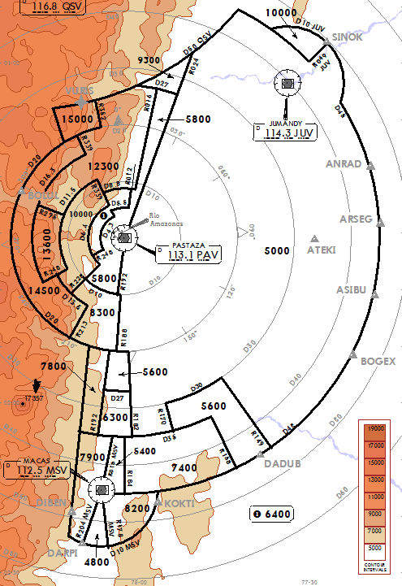
KOKTI 1A |  |  | PREFERED RUNWAY CONFIGURATION:
MACAS 1A (MSV 1A) |  |  | RWY30 ARRIVAL RWY12 DEPARTURES
PASTAZA VOR 2A (PAV 2A) |  |  | Navaids
 |  |  | PAV VOR/DME | 113.100 MHz | JUV VOR/DME | 114.300 MHz
SESM
 |  |  | Pastaza VOR |  | Jumandy VOR
 |  |  | MSV VOR/DME | 112.500 MHz
 |  |  | Macas VOR

 |  |  | Eddy Gamboa, Santiago Idárraga Ceballos, Alexander Duque Páramo
 |  |  | v2.0
R-NAV NO Requerrido |  |  | Diciembre 2021
R-NAV Requerido

SEGS
GPS - SEGS | Galápagos - Baltra Seymour

SID |  |  | Communications |  |  | Airfield Informations | Approach procedures
 |  |  | SEGS_TWR |  | 122.200 | Elevation
RWY 14 | RNAV | Remarks | Baltra Torre |  |  | 207 Ft | RWY | Type | IAF | Alt IAF/IF (ft) | Remarks
EKOTI 1 |  |  | SEST_APP |  | 126.000 | Latitude | 14 | ILS Z | GLV | 3000/2000
REDUS 1 |  |  | Galápagos Aproximación |  |  | S00° 27' 12" | 14 | ILS Y | D12 GLV | 2000
SCV 1 |  |  | SEFG_CTR |  | 128.300 | Longitude | 14 | RNP Z | GS224/GS105 | FL080/2500
EKOTI 2A |  | REDUS / ASIGU TRANS | Guayaquil Control |  |  | W090° 16' 0" | 14 | RNP Y | GS105 | FL080/3500
REDUS 2A |  |  |  |  |  | TA : 4000 ft | 32 | RNP Z | GS105/GS224 | 3000-FL080/1900
RWY 32 | RNAV | Remarks |  |  |  | TL FL50 | 14 | VOR X | GLV | 3000/2100
GALÁPAGOS2 (GLV2) |  |  | PREFERED RUNWAY CONFIGURATION |  |  |  | 14 | VOR Y | D12 GLV | FL050/2100
 |  |  | RWY14 |  |  |  | 14 | VOR Z | GLV | 3000/2100
 |  |  | NON RADAR SERVICE TMA. PROCEDURAL CONTROL MANDATORY
 |  |  | Navaids |  |  |  |  | Eddy Gamboa, Santiago Idárraga Ceballos, Alexander Duque Páramo
 |  |  | GLV VOR/DM | 112.300 MHz | ILB | 110.9 (CRS: 140º) |  | v2.0
 |  |  | Galápagos VOR |  | ILS RWY14 |  |  | Diciembre 2021
 |  |  | SCV VOR/DME | 113.100 MHz
 |  |  | San Cristóbal VOR
R-NAV NO Requerrido
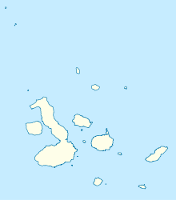
R-NAV Requerido

SEGS

SEST
SCY - SEST | San Cristóbal

SID |  |  | Communications |  |  | Airfield Informations | Approach procedures
 |  |  | SEST_TWR |  | 122.500 | Elevation
RWY 17 | RNAV | Remarks | San Cristóbal Torre |  |  | 63 ft | RWY | Type | IAF | Alt IAF/IF (ft) | Remarks
ASIGU 1A |  |  | SEST_APP |  | 126.000 | Latitude | 17 | RNP Z | ISRAV/ST144/ST667 | 4000-FL110-FL130/2100
EDROV 1 |  |  | Galápagos Aproximación |  |  | S00° 54' 36" | 35 | RNP Z | GUVAG/ST144 | 4000-FL090/1900
EKOTI 1 |  |  | SEFG_CTR |  | 128.300 | Longitud | 17 | VOR Z | SCV | 4000/2200
SAN CRISTÓBAL 1A (SCV 1A) |  |  | Guayaquil Control |  |  | W089° 37' 06" | 17 | VOR Y | D17 SCV | FL050/3000
RWY 35 | RNAV | Remarks |  |  |  | TA : 4000 ft | 17 | VOR X | SCV | 4000/2200
EDROV 1A |  |  |  |  |  | TL : FL050
EKOTI 1A |  |  | PREFERED RUNWAY CONFIGURATION |  |  |  |  | Eddy Gamboa, Santiago Idárraga Ceballos, Alexander Duque Páramo
SAN CRISTÓBAL 1 (SCV 1) |  |  | Pista 17 |  |  |  |  | v2.0
 |  |  | NON RADAR SERVICE TMA. PROCEDURAL CONTROL MANDATORY |  |  |  |  | Diciembre 2021

R-NAV NO Requerrido |  |  | Navaids
R-NAV Requerido |  |  | SCV VOR/DME | 113.100 MHz | CSR NDB | 300 KHz
 |  |  | San Cristóbal VOR |  | San Cristóbal NDB

SEST

